Лист1
МЕТОДЫ СРАВНЕНИЯ ПРОЕКТОВ РАЗНОЙ ПРОДОЛЖИТЕЛЬНОСТИ

Задача 1 | i=10%
 |  |  | Проект | Денежный поток по годам |  |  |  | NPV
 |  |  |  | 0 | 1 | 2 | 3
 |  |  | Проект А | -10000 | 12000 |  |  | 909.09
 |  |  | Проект Б | -10000 | 5000 | 5000 | 5000 | 2434.26
 |  | I. | Метод цепного повтора в рамках общего срока действия проектов
 |  |  | 1 способ ("лесенка"):
 |  |  | Проект А1 | -10000 | 12000
 |  |  | Проект А2 |  | -10000 | 12000
 |  |  | Проект А3 |  |  | -10000 | 12000
 |  |  | Проект А' | -10000 | 2000 | 2000 | 12000 | 2486.85 | Этот проект предпочтительнее
 |  |  | 2 способ (по формуле):
 |  |  | Проект А: NPV (1, 3)= | 2486.85
 |  | II. | Метод бесконечного цепного повтора сравниваемых проектов
 |  |  | Проект А: NPV (1, ∞)= | 10000 | Этот проект предпочтительнее
 |  |  | Проект Б: NPV (3, ∞)= | 9788.52
 |  | III. | Метод эквивалентного аннуитета
 |  |  |  | Проект А | Проект Б
 |  |  | Шаг 2 | 1,000.00 | 978.85
 |  |  | Шаг 3 | 10,000.00 | 9,788.52

Задача 2 | i=10% | (самостоятельно)
 |  | Проект | Денежный поток по годам |  |  |  | NPV
 |  |  | 0 | 1 | 2 | 3
 |  | Проект А | -100 | 50 | 70 |  | 3.31
 |  | Проект Б | -101 | 30 | 40 | 60 | 4.41
 |  |  | Метод эквивалентного аннуитета
 |  |  |  | Проект А | Проект Б
 |  |  | Шаг 2 | 1.90 ₽ | 1.77 ₽
 |  |  | Шаг 3 | 19.05 ₽ | 17.73 ₽

ТОЧКА БЕЗУБЫТОЧНОСТИ ПО ПРОЕКТУ (ТОЧКА БЕЗУБЫТОЧНОСТИ ПО NPV)

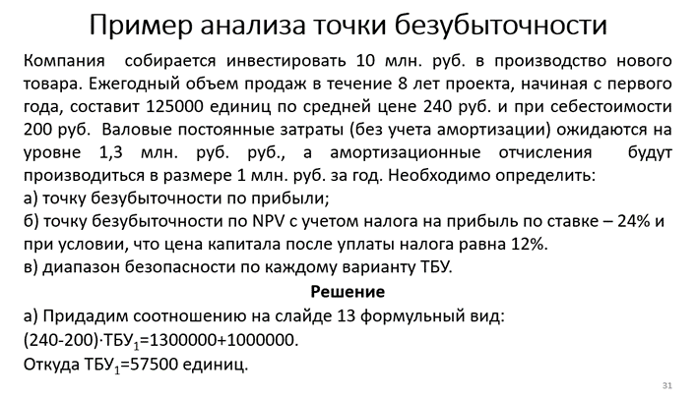
См. слайды 27-33 в презентации (на слайде 33 объясняется, откуда в уравнении появляется произведение ставки налога на прибыль на амортизацию)
а) | В расчёте на год:
 | Цена ед. (руб.) | 240 |  | Валовые пост. затраты, руб. |  |  | 1300000
 | Себесто-имость ед. (руб.) | 200 |  | Амортизация, руб. |  |  | 1000000
 | Удельная прибыль (руб.) | 40
 | Уд.прибыль*ТБУ(1)= | 2300000
 | ТБУ(1)= | 57500 | ед.

б) | J= | 2,013,028.41 | руб. | Применение функции ПЛТ даёт такой же результат, что и расчёт по рекомендованной формуле;
 |  |  |  | идея - заменить инвестиции эквивалентной финансовой рентой
 | Уравнение: | 0, 76*(40*ТБУ(2) -1300000)+0,24*1000000=J
 | Откуда: | ТБУ(2)= | 90823 | ед. | 2013028.41
 | Запас прочности:
 | Дельта(а)= | 67500 | ед.
 | Дельта(б)= | 34177 | ед.
 | Величина гамма:
в) | Гамма(а)= | 0.54
 | Гамма(б)= | 0.27
 | Вывод: | данный проект может рассматриваться как безопасный по риску снижения объёмов производства.

Самостоятельная работа (схемы погашения кредита)

1. Кредит в размере 900 тыс. руб. сроком на 4 года взят под ставку 5% годовых.
Составить план погашения равными срочными уплатами.

кредит | 900000
ставка | 0.05
кпер | 4
Y | 253810.65

t | Lt | Dt | It | Yt
1 | 900000.00 | 208810.65 | 45000 | 253810.65
2 | 691189.35 | 219251.18 | 34559.467533 | 253810.65
3 | 471938.17 | 230213.74 | 23596.908442 | 253810.65
4 | 241724.43 | 241724.43 | 12086.221397 | 253810.65

2. Долг в сумме 1 млн. руб. требуется погасить за 5 лет равными суммам, выплачиваемыми в конце года.
За заём начисляются проценты по годовой ставке 10%. Составить план погашения (схема равных выплат по долгу).

Долг | 1000000
Кпер | 5
Ставка | 0.1

t | Lt | Dt | It | Yt
1 | 836,202.52 ₽ | 163,797.48 ₽ | 100,000.00 ₽ | 263,797.48 ₽
2 | 656,025.29 ₽ | 180,177.23 ₽ | 83,620.25 ₽ | 263,797.48 ₽
3 | 457,830.34 ₽ | 198,194.95 ₽ | 65,602.53 ₽ | 263,797.48 ₽
4 | 239,815.89 ₽ | 218,014.45 ₽ | 45,783.03 ₽ | 263,797.48 ₽
5 | 0.00 ₽ | 239,815.89 ₽ | 23,981.59 ₽ | 263,797.48 ₽

3. Долг в 100 тыс. долл. решено погасить по специальному графику за 4 года.
Ежегодные платежи по первым трём годам определены в размере 40, 20 и 30 тыс. долл.
Ставка процента по долгу установлена на уровне 10%. Составить план погашения (общая схема погашения кредита).

Сумма | 100000
кпер | 4
ставка | 0.1

t | Lt | Dt | It | Yt
1 | 70000.00 | 30000.00 | 10000.00 | 40000.00
2 | 87845.29 | 12154.71 | 7845.29 | 20000.00
3 | 75475.11 | 24524.89 | 5475.11 | 30000.00
4 | 0.00 | 75475.11 | 2867.92 | 35970.00

Переплата | 25970.00

4. Составить план погашения кредита за 5 лет по схеме равных процентных выплат, если долг составляет 10 тыс. долл.,
а годовая ставка 8%

Сумма | 10000.00
кпер | 5
Ставка | 0.08

t | Lt | Dt | It | Yt
1 | 10000.00 | 0.00 | 800.00 | 800.00
2 | 10000.00 | 0.00 | 800.00 | 800.00
3 | 10000.00 | 0.00 | 800.00 | 800.00
4 | 10000.00 | 0.00 | 800.00 | 800.00
5 | 0.00 | 10000.00 | 800.00 | 10800.00

Переплата | 4000.00

